시설물 현황

□ 시설물 현황
가. 일반현황
시설물명 | 정부춘천 |  | 시설물번호 | AR2003-0009512
시설물위치 | AR2003-0009512 |  | 준공일자 | 2021-12-29
용도 | 공공업무 |  | 시설물규모 | 지하1층
구조형식 | 철근 |  | 부대시설
종별 | 3층 | 전차안전등급 | b등급 | 점검결과안전등급 | b등급(8.7점)
규모 및 제원 추가사항
없음

나. 전경사진

외관조사사진
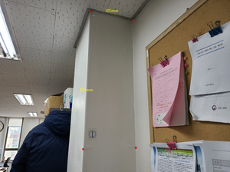
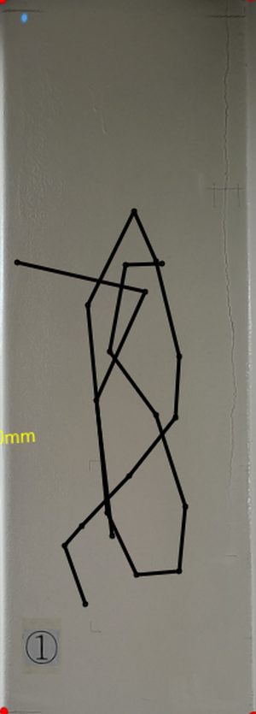

사진번호: 4
위치: 5층옥탑층
점검내용: 0.2x3500 수직, 수평
발생원인: 모름
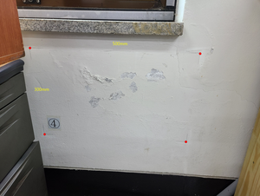
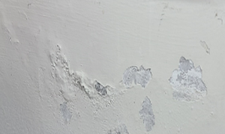
진행유무: 신규

사진번호: 5
위치: 5층옥탑층
점검내용: 0.2x3500 수직, 수평
발생원인: 모름
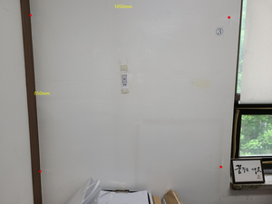
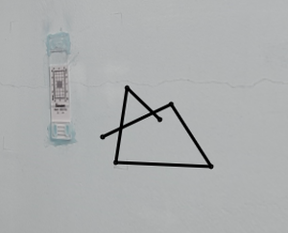
진행유무: 신규

사진번호: 6
위치: 5층옥탑층
점검내용: 0.2x3500 수직, 수평
발생원인: 모름
진행유무: 신규

